达高进仓图
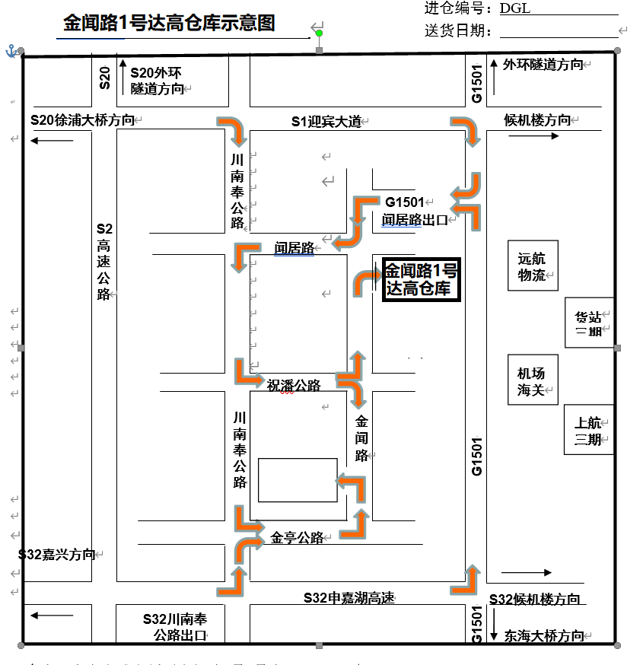
进仓单

仓库地址：上海浦东机场祝桥镇金闻路1号---达高仓库

仓库联系人： 张师傅：13917791874

寄单地址：上海市浦东机场金闻路1号达高仓库2楼

联系人： 电话：

